REMITO_IMP
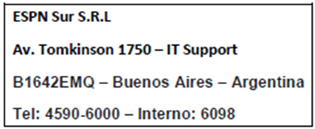

REMITO

Fecha: | 25 de Marzo de 2022

Señores: Sistemas ESPN

Domicilio: Tomkinson 1750 |  | Teléfono: 4590 - 6098

Detalle del equipo
Descripcion |  | Marca | S/N

Mochila: LiveU 2 |  | LiveU | 6h1912-02718
Telefono Modelo: S7, Linea Nro: 11-5402-5488, Codigo: RRSS4 |  | Samsung | R28H707J5SZ
Telefono Modelo: S8, Linea Nro: 11-5402-5510, Codigo: RRSS5 |  | Samsung | R28JB3XA7BK
Bateria: BAT008 |  | Anton Bauer | PA00202021811096
Bateria: BAT008 |  | Anton Bauer | PA00202021811096
Bateria: - |  | - | -
Cargador: 1
Auricular: 1

 |  |  | -

Pedido N: | 101

EN CONCEPTO DE:
Cobertura: Bombonera

Observaciones: Lleva Fuente

 | Preparada por Nico

 | ____________________ | ____________________
 | Firma | Aclaración

 | Lourdes
 | Productor

DEJO MI CONSCENTIMIENTO QUE RECIBÍ TODO EL EQUIPAMIENTO DETALLADO EN EL REMITO.

